Arkusz1
 |  | N | Z | C | I | G | T | W
1 | B | B7 | niesk | niesk | B2 | niesk | niesk | niesk
2 | BI | B7 | niesk | I 10 |  | niesk | I 4 | I 13
3 | BIT | B7 | niesk | I 10 |  | T 5 |  | I 13
4 | BITG | B7 | niesk | G8 |  |  |  | I 13
5 | BITGN |  | N 13 | G8 |  |  |  | I 13
6 | BITGNC |  | C 9 |  |  |  |  | I 13
7 | BITGNCZ |  |  |  |  |  |  | I 13
8
9

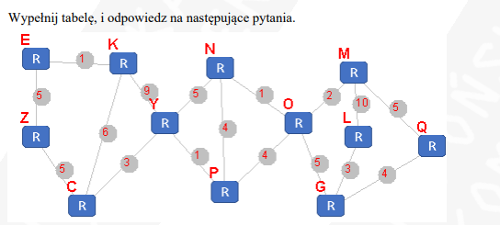
Dijkstra | C | Z | E | K | Y | N | P | O | L | M | G | Q
Lp. | N | P, D | P, D | P, D | P, D | P, D | P, D | P, D | P, D | P, D | P, D | P, D
1 | Pusty | niesk | niesk | niesk | niesk | niesk | niesk | niesk | niesk | niesk | niesk | niesk
2 | C | C5 | niesk | C6 | C3 | niesk | niesk | niesk | niesk | niesk | niesk | niesk
3 | CY | C5 | niesk | C6 |  | Y8 | Y4 | niesk | niesk | niesk | niesk | niesk
4 | CYP | C5 | niesk | C6 |  | Y8 |  | P8 | niesk | niesk | niesk | niesk
5 | CYPZ |  | Z10 | C6 |  | Y8 |  | P8 | niesk | niesk | niesk | niesk
6 | CYPZK |  | K7 |  |  | Y8 |  | P8 | niesk | niesk | niesk | niesk
7 | CYPZKE |  |  |  |  | Y8 |  | P8 | niesk | niesk | niesk | niesk
8 | CYPZKEN |  |  |  |  |  |  | P8 | niesk | niesk | niesk | niesk
9 | CYPZKENO |  |  |  |  |  |  |  | niesk | O10 | O13 | niesk
10 | CYPZKENOM |  |  |  |  |  |  |  | M20 |  | O13 | M15
11 | CYPZKENOMG |  |  |  |  |  |  |  | G16 |  |  | M15
12 | CYPZKENOMGQ |  |  |  |  |  |  |  | G16
13 | CYPZKENOMGQL
14
15
16

Djikstra | B | E | W | T | R | Q | V | C
Lp. | N | P, D | P, D | P, D | P, D | P, D | P, D | P, D
1 | Pusty | INF | INF | INF | INF | INF | INF | INF
2 | B | B4 | B5 | INF | INF | B1 | INF | INF
3 | BQ | B4 | B5 | Q12 | INF |  | Q9 | INF
4 | BQE |  | B5 | E8 | INF |  | Q9 | INF
5 | BQEW |  |  | E8 | INF |  | Q9 | INF
6 | BQEWT |  |  |  | T12 |  | Q9 | T13
7 | BQEWTV |  |  |  | T12 |  |  | Q10
8 | BQEWTVC |  |  |  | T12
9
10

Djikstra | B | N | Z | C | I | G | T | W
lp | N | P,D | P,D | P,D | P,D | P,D | P,D | P,D
1 | pusty | niesk | niesk | niesk | niesk | niesk | niesk | niesk
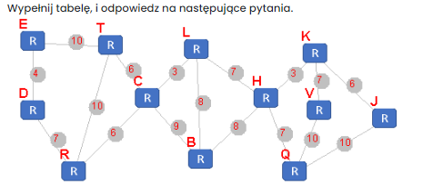
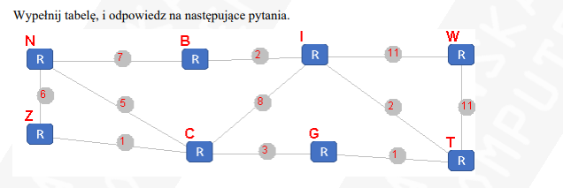
2 | B | B7 | niesk | niesk | B2 | niesk | niesk | niesk
3 | BI | B7 | niesk | I10 |  | niesk | I4 | I13
4 | BIT | B7 | niesk | I10 |  | T5 |  | I13
5 | BITG | B7 | niesk | I10 |  |  |  | I13
6 | BITGN |  | N13 | G8 |  |  |  | I13
7 | BITGNC |  | C9 |  |  |  |  | I13
8 | BITGNCZ |  |  |  |  |  |  | I13
9

LP | DO ANALIZY | GOTOWE | BIEZ | B | C | D | E | H | J | K | L | Q | R | T | V
1 | b |  | b | 0 | INF | INF | INF | INF | INF | INF | INF | INF | INF | INF | INF
2 | CH | B | B |  | B9 | INF | INF | B8 | INF | INF | B8 | INF | INF | INF | INF
3 |  | BH | H |  | B9 | INF | INF |  | INF | H11 | B8 | H15 | INF | INF | INF
4 |  | BHL | L |  | B9 | INF | INF |  | INF | H11 |  | H15 | INF | INF | INF
5 |  | BHLC | C |  |  | INF | INF |  | INF | H11 |  | H15 | C15 | C15 | INF
6 |  | BHLCK | K |  |  | INF | INF |  | K17 |  |  | H15 | C15 | C15 | K18
7 |  | BHLCKQ | Q |  |  | INF | INF |  | K17 |  |  |  | C15 | C15 | K18
8 |  | BHLCKQR | R |  |  | R22 | INF |  | K17 |  |  |  |  | C15 | K18
9 |  | BHLCKQRT | T |  |  | R22 | T25 |  | K17 |  |  |  |  |  | K18
10 |  | BHLCKQRTJ | J |  |  | R22 | T25 |  |  |  |  |  |  |  | K18
11 |  | BHLCKQRTJV | V |  |  | R22 | T25
12 |  | BHLCKQRTJVD | D |  |  |  | T25
13 |  | BHLCKQRTJVDE | E

